Trang_bìa
Posts and Telecommunications Institute of Technology |  |  |  |  |  |  | Thiết kế |  | Tài liệu phát triển |  | Tên hệ thống |  |  | Tìm việc và người giúp việc |  |  |  | Người tạo |  | TrungNH | Ngày tạo |  | 2018-01-10
 |  |  |  |  |  |  |  |  |  |  |  |  |  |  |  |  |  | Người cập nhật |  |  | Ngày cập nhật
 |  |  |  |  |  |  |  |  |  |  | Màn hình (ID) |  |  | Update_Info_Employee |  | Màn hình (Tên) |  | Cập nhật thông tin người lao động

 | QUAN LY SINH VIEN Tài liệu phát triển hệ thống

 | Version 1.0

 |  |  |  |  |  |  |  |  |  | 1. Mục đích |  |  |  | 7. Giao diện màn hình
 |  |  |  |  |  |  |  |  |  | 2. Giới hạn hoạt động |  |  |  | 8. Danh sách hạng mục
 |  |  |  |  |  |  |  |  |  | 3. Giới hạn hệ thống |  |  |  | 9. Khái quát chức năng
 |  |  |  |  |  |  |  |  |  | 4. Chức năng liên quan |  |  |  | 10. Xử lý chi tiết
 |  |  |  |  |  |  |  |  |  | 5. Không bao gồm
 |  |  |  |  |  |  |  |  |  | 6. Sơ đồ

Posts and Telecommunications Institute of Technology |  |  |  |  |  |  | Thiết kế |  | Tài liệu phát triển |  | Tên hệ thống |  |  | Website bán sách |  |  |  | Người tạo |  | Hoàng-Tâm | Ngày tạo |  | 2023-04-10
 |  |  |  |  |  |  |  |  |  |  |  |  |  |  |  |  |  | Người cập nhật |  |  | Ngày cập nhật
 |  |  |  |  |  |  |  |  |  |  | Màn hình (ID) |  |  | Shop |  | Màn hình (Tên) |  | Cửa hàng

 | Lịch sử chỉnh sửa

 | Ver |  | Ngày cập nhật |  |  | Nội dung cập nhật |  |  |  |  |  |  |  | Người cập nhật
 |  |  |  |  |  |  |  |  |  |  |  |  |  |  | Ngày duyệt |  | Người duyệt |  | Ngày duyệt |  |  | Người duyệt
 | 1 |  | 2018-01-10 |  |  | Tạo mới |  |  |  |  |  |  |  | TrungNH

 | 2 |  | 2018-05-10 |  |  | Update (6) (7) (8) (9) (10) |  |  |  |  |  |  |  | TrungNH

Posts and Telecommunications Institute of Technology |  |  |  |  |  |  | Thiết kế |  | Tài liệu phát triển |  | Tên hệ thống |  |  | Gas Cylinder Management System |  |  |  | Người tạo |  | TrungNH | Ngày tạo |  | 2018-01-10
 |  |  |  |  |  |  |  |  |  |  |  |  |  |  |  |  |  | Người cập nhật |  |  | Ngày cập nhật
 |  |  |  |  |  |  |  |  |  |  | Màn hình (ID) |  |  | Update_Info_Employee |  | Màn hình (Tên) |  | Cập nhật thông tin người lao động

 | 1. Mục đích
 |  | - Dùng để người lao động cập nhật hồ sơ cá nhân, công khai hồ sơ
 |  | - Người lao động nhập tất cả các thông tin cơ bản và các thông tin về công việc đã từng làm.
 |  | - Trong trường hợp người lao động muốn công khai hồ sơ của mình, thì bắt buộc người lao động phải điền đủ các trường dữ liệu bắt buộc
 |  | - Sau khi nhất nút hoàn tất, hệ thống sẽ kiểm tra
 |  |  | + Trường hợp phát sinh lỗi, hệ thống sẽ thông báo lỗi cho người dùng tại màn hình này.
 |  |  | + Nếu hoàn tất (cập nhật dữ liệu thành công), hệ thống sẽ quay lại màn hình chính

 | 2. Giới hạn hoạt động
 |  | Không có

 | 3. Giới hạn hệ thống
 |  | Không có

 | 4. Chức năng liên quan
 |  | Chụp ảnh Camera
 |  | Lấy ảnh từ Gallery

 | 5. Không bao gồm
 |  | Không có

Posts and Telecommunications Institute of Technology |  |  |  |  |  |  | Thiết kế |  | Tài liệu phát triển |  | Tên hệ thống |  |  | Gas Cylinder Management System |  |  |  | Người tạo |  | TrungNH | Ngày tạo |  | 2018-01-10
 |  |  |  |  |  |  |  |  |  |  |  |  |  |  |  |  |  | Người cập nhật |  |  | Ngày cập nhật
 |  |  |  |  |  |  |  |  |  |  | Màn hình (ID) |  |  | Update_Info_Employee |  | Màn hình (Tên) |  | Cập nhật thông tin người lao động

Màn hình cập nhật thông tin
 | 6. Sơ đồ

Khởi động
hệ thống

Màn hình chính

Address
Employee
JobType

 | Table

 |  |  | № | Loại | Tên |  |  |  |  |  |  | I/O | Ghi Chú
 |  |  | 1 | M | Employee |  |  | Table quản lý thông tin người lao động |  |  |  | I/O
 |  |  | 2 | M | Address |  |  | Table chứa danh sách quận/huyện |  |  |  | I
 |  |  | 4 | M | JobType |  |  | Table chứa danh sách loại công việc |  |  |  | I
 |  |  | 5
 |  |  | 6
 |  |  | 7
 |  |  | 8
 |  |  | 9
 |  |  | 10

 |  |  |  | ※ Loại (M: Master / T: Transaction table / Ⅰ: INI file / W: work table / V: view / S: stored procedures / L: SQL loader / F: file)

Thiết_kế
Posts and Telecommunications Institute of Technology |  | Thiết kế |  | Tài liệu phát triển | Tên hệ thống | Website bán sách |  | Người tạo | Hoàng-Tâm | Ngày tạo | 2023-04-10
 |  |  |  |  |  |  |  | Người cập nhật |  | Ngày cập nhật
 |  |  |  |  | Màn hình (ID) | Register | Màn hình (Tên) | Đăng ký

 | 7. Giao diện

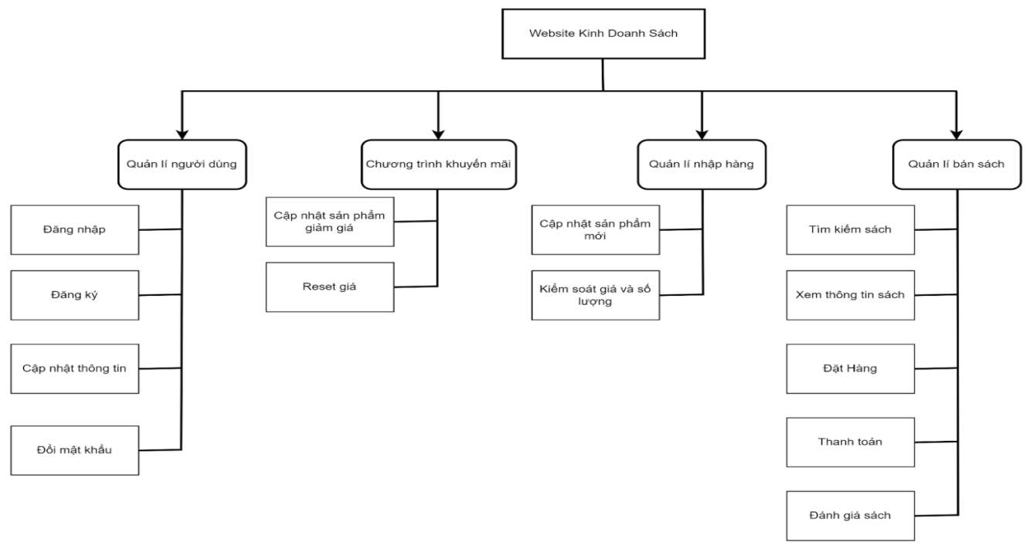
 |  |  | *Hình giao diện chính

Posts and Telecommunications Institute of Technology |  | Thiết kế |  | Tài liệu phát triển | Tên hệ thống | Website bán sách |  | Người tạo | Hoàng-Tâm | Ngày tạo | 2023-04-10
 |  |  |  |  |  |  |  | Người cập nhật |  | Ngày cập nhật
 |  |  |  |  | Màn hình (ID) | Shop | Màn hình (Tên) | Cửa hàng

 | 8. Danh sách hạng mục

Posts and Telecommunications Institute of Technology |  | Thiết kế |  | Tài liệu phát triển | Tên hệ thống | Website bán sách |  | Người tạo | Hoàng-Tâm | Ngày tạo | 2023-04-10
 |  |  |  |  |  |  |  | Người cập nhật |  | Ngày cập nhật
 |  |  |  |  | Màn hình (ID) | Shop | Màn hình (Tên) | Cửa hàng

Posts and Telecommunications Institute of Technology |  | Thiết kế |  | Tài liệu phát triển | Tên hệ thống | Website bán sách |  | Người tạo | Hoàng-Tâm | Ngày tạo | 2023-04-10
 |  |  |  |  |  |  |  | Người cập nhật |  | Ngày cập nhật
 |  |  |  |  | Màn hình (ID) | Shop | Màn hình (Tên) | Cửa hàng

Trang Admin
Posts and Telecommunications Institute of Technology |  |  |  |  |  |  |  |  | Thiết kế | Tài liệu phát triển | Tên hệ thống | Website bán sách |  | Người tạo | Hoàng-Tâm | Ngày tạo | 2023-04-10
 |  |  |  |  |  |  |  |  |  |  |  |  |  | Người cập nhật |  | Ngày cập nhật
 |  |  |  |  |  |  |  |  |  |  | Màn hình (ID) | Giao diện người | Màn hình (Tên) | Ho

Nút logout
 | 1. Trang Admin
 |  | a. Tab thông tin cá nhân.

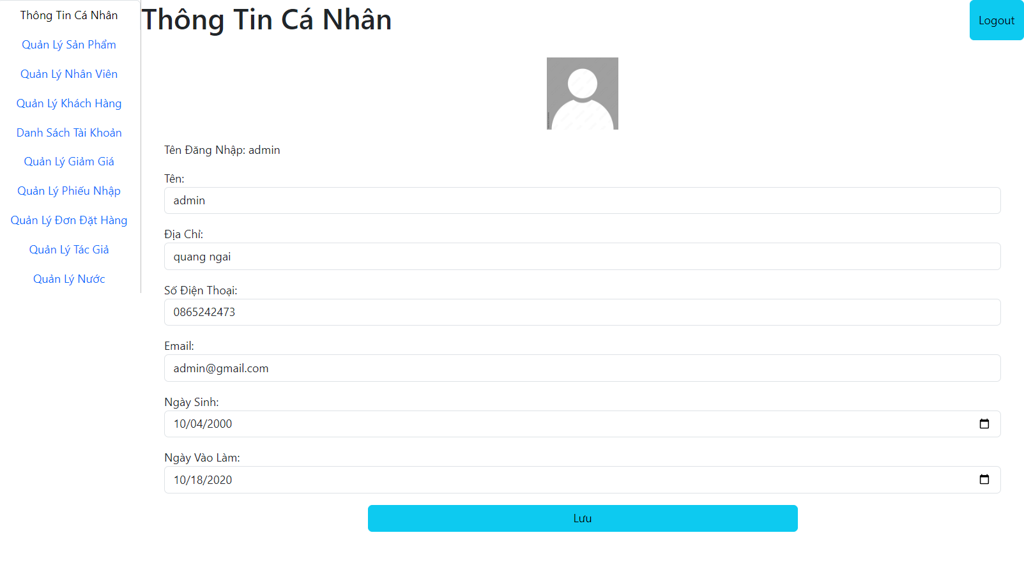

Các tab quản lý

Nút lưu thông tin

 |  |  | * Mô tả chức năng:
 |  |  | Các tab quản lý |  |  |  |  | : chọn để chuyển tab
 |  |  | Nút logout để thoát.
 |  |  | Nút lưu để lưu thông tin khi cập nhật

Posts and Telecommunications Institute of Technology |  |  |  |  |  |  |  |  | Thiết kế | Tài liệu phát triển | Tên hệ thống | Website bán sách |  | Người tạo | Hoàng-Tâm | Ngày tạo | 2023-04-10
 |  |  |  |  |  |  |  |  |  |  |  |  |  | Người cập nhật |  | Ngày cập nhật
 |  |  |  |  |  |  |  |  |  |  | Màn hình (ID) | Giao diện người | Màn hình (Tên) | Ho

 | 1. Trang Admin
 |  | b. Quản lý sản phẩm

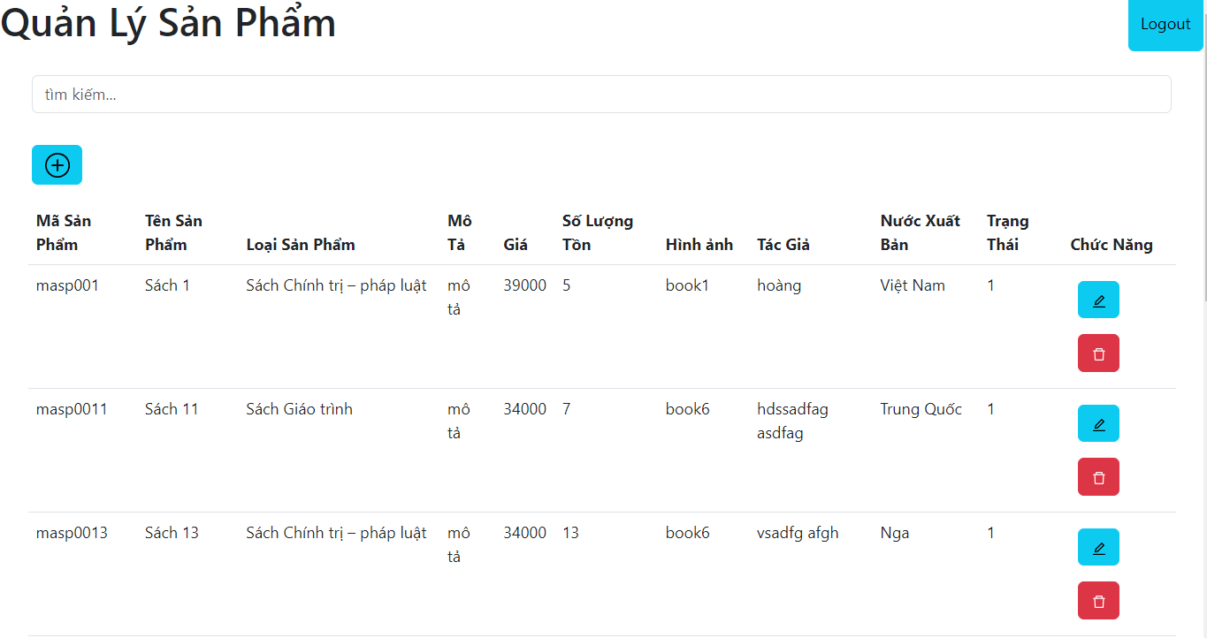
Tìm kiếm sản phẩm

Thêm sản phẩm

Sửa

Xóa

 |  |  |  | * Mô tả chức năng
 |  |  |  |  | Tìm kiếm: Nhập tên sản phẩm
 |  |  |  |  | Nút : Thêm xóa sửa sản phẩm

Posts and Telecommunications Institute of Technology |  |  |  |  |  |  |  |  | Thiết kế | Tài liệu phát triển | Tên hệ thống | Website bán sách |  | Người tạo | Hoàng-Tâm | Ngày tạo | 2023-04-10
 |  |  |  |  |  |  |  |  |  |  |  |  |  | Người cập nhật |  | Ngày cập nhật
 |  |  |  |  |  |  |  |  |  |  | Màn hình (ID) | Giao diện người | Màn hình (Tên) | Ho

 |  | 1 Trang Admin
 |  |  | c. Quản lý nhân viên

Tìm kiếm sản phẩm

Thêm nhân viên.

Sửa , Xóa

số lượng hiển thị

 |  |  |  | * Mô tả chức năng
 |  |  |  |  | Tìm kiếm: Nhập tên nhân viên
 |  |  |  |  | Nút : Thêm xóa sửa nhân viên
 |  |  |  |  | Phân trang: hiển thị số lượng nhân viên 1 trang, chuyển trang

Posts and Telecommunications Institute of Technology |  |  |  |  |  |  |  |  | Thiết kế | Tài liệu phát triển | Tên hệ thống | Website bán sách |  | Người tạo | Hoàng-Tâm | Ngày tạo | 2023-04-10
 |  |  |  |  |  |  |  |  |  |  |  |  |  | Người cập nhật |  | Ngày cập nhật
 |  |  |  |  |  |  |  |  |  |  | Màn hình (ID) | Giao diện người | Màn hình (Tên) | Ho

 | 1. Trang Admin
 |  | d. Quản lý đơn hàng



Tắt hiển thị chi tiết

Hiển thị chi tiết
Chuyển đơn hàng về lại đang chờ duyệt

 |  |  |  |  | * Mô tả chức năng
 |  |  |  |  |  | Hiển thị chi tiết, tắt hiển thị chi tiết
 |  |  |  |  |  | Chuyển đơn hàng đã từ chối về lại trạng thái đang chờ duyệt

Posts and Telecommunications Institute of Technology |  |  |  |  |  |  |  |  | Thiết kế | Tài liệu phát triển | Tên hệ thống | Website bán sách |  | Người tạo | Hoàng-Tâm | Ngày tạo | 2023-04-10
 |  |  |  |  |  |  |  |  |  |  |  |  |  | Người cập nhật |  | Ngày cập nhật
 |  |  |  |  |  |  |  |  |  |  | Màn hình (ID) | Giao diện người | Màn hình (Tên) | Ho

 | 1. Trang Admin
 |  | d. Quản lý đơn hàng

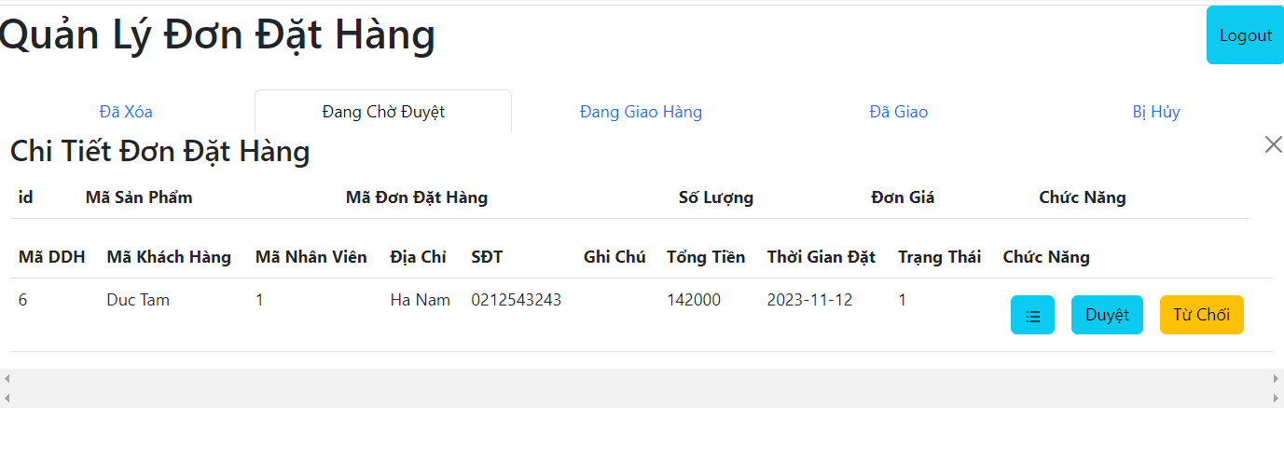

Tắt hiển thị chi tiết

Hiển thị chi tiết
Chấp nhận đơn hàng
Từ chối đơn hàng

 |  |  |  |  |  | * Mô tả chức năng
 |  |  |  |  |  |  | Hiển thị chi tiết, tắt hiển thị chi tiết
 |  |  |  |  |  |  | Chấp nhận đơn hàng, chuyển trạng thái đang giao hàng
 |  |  |  |  |  |  | Từ chối , chuyển đơn hàng thành đã xóa

Posts and Telecommunications Institute of Technology |  |  |  |  |  |  |  |  | Thiết kế | Tài liệu phát triển | Tên hệ thống | Website bán sách |  | Người tạo | Hoàng-Tâm | Ngày tạo | 2023-04-10
 |  |  |  |  |  |  |  |  |  |  |  |  |  | Người cập nhật |  | Ngày cập nhật
 |  |  |  |  |  |  |  |  |  |  | Màn hình (ID) | Giao diện người | Màn hình (Tên) | Ho

 | 1. Trang Admin
 |  | d. Quản lý đơn hàng



Tắt hiển thị chi tiết

Đã giao đơn hàng
Hiển thị chi tiết

 |  |  |  |  |  | * Mô tả chức năng
 |  |  |  |  |  |  | Hiển thị chi tiết, tắt hiển thị chi tiết
 |  |  |  |  |  |  | Chuyển trạng thái đã giao đơn hàng

Posts and Telecommunications Institute of Technology |  |  |  |  |  |  |  |  | Thiết kế | Tài liệu phát triển | Tên hệ thống | Website bán sách |  | Người tạo | Hoàng-Tâm | Ngày tạo | 2023-04-10
 |  |  |  |  |  |  |  |  |  |  |  |  |  | Người cập nhật |  | Ngày cập nhật
 |  |  |  |  |  |  |  |  |  |  | Màn hình (ID) | Giao diện người | Màn hình (Tên) | Ho

 | 1. Trang Admin
 |  | d. Quản lý đơn hàng

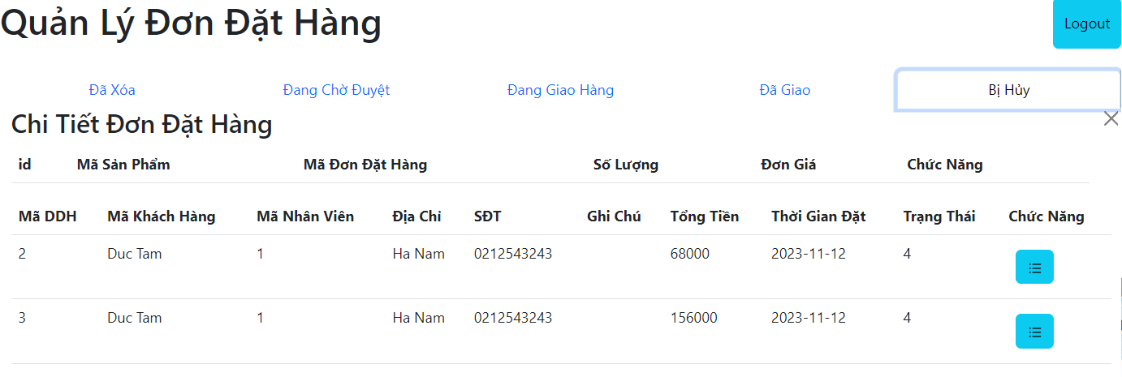

Tắt hiển thị chi tiết

Hiển thị chi tiết

 |  |  |  |  |  | * Mô tả chức năng
 |  |  |  |  |  |  | Hiển thị chi tiết, tắt hiển thị chi tiết

Admin quản lý đơn hàng
 | 1. Trang Admin
 |  | d. Quản lý đơn hàng

Tắt hiển thị chi tiết

Hiển thị chi tiết
Chuyển đơn hàng về lại đang chờ duyệt

 |  |  | * Mô tả chức năng
 |  |  |  | Hiển thị chi tiết, tắt hiển thị chi tiết
 |  |  |  | Chuyển đơn hàng đã từ chối về lại trạng thái đang chờ duyệt

Posts and Telecommunications Institute of Technology |  |  |  |  |  | Thiết kế | Tài liệu phát triển | Tên hệ thống | Website bán sách |  | Người tạo | Hoàng-Tâm | Ngày tạo | 2023-04-10
 |  |  |  |  |  |  |  |  |  |  | Người cập nhật |  | Ngày cập nhật
 |  |  |  |  |  |  |  | Màn hình (ID) | Giao diện người | Màn hình (Tên) | Ho

 | 1. Trang Admin
 |  | d. Quản lý đơn hàng

Tắt hiển thị chi tiết

Hiển thị chi tiết
Chấp nhận đơn hàng
Từ chối đơn hàng

 |  |  |  | * Mô tả chức năng
 |  |  |  |  | Hiển thị chi tiết, tắt hiển thị chi tiết
 |  |  |  |  | Chấp nhận đơn hàng, chuyển trạng thái đang giao hàng
 |  |  |  |  | Từ chối , chuyển đơn hàng thành đã xóa

Posts and Telecommunications Institute of Technology |  |  |  |  |  | Thiết kế | Tài liệu phát triển | Tên hệ thống | Website bán sách |  | Người tạo | Hoàng-Tâm | Ngày tạo | 2023-04-10
 |  |  |  |  |  |  |  |  |  |  | Người cập nhật |  | Ngày cập nhật
 |  |  |  |  |  |  |  | Màn hình (ID) | Giao diện người | Màn hình (Tên) | Ho

 | 1. Trang Admin
 |  | d. Quản lý đơn hàng

Tắt hiển thị chi tiết

Đã giao đơn hàng
Hiển thị chi tiết

 |  |  |  | * Mô tả chức năng
 |  |  |  |  | Hiển thị chi tiết, tắt hiển thị chi tiết
 |  |  |  |  | Chuyển trạng thái đã giao đơn hàng

Posts and Telecommunications Institute of Technology |  |  |  |  |  | Thiết kế | Tài liệu phát triển | Tên hệ thống | Website bán sách |  | Người tạo | Hoàng-Tâm | Ngày tạo | 2023-04-10
 |  |  |  |  |  |  |  |  |  |  | Người cập nhật |  | Ngày cập nhật
 |  |  |  |  |  |  |  | Màn hình (ID) | Giao diện người | Màn hình (Tên) | Ho

 | 1. Trang Admin
 |  | d. Quản lý đơn hàng

Tắt hiển thị chi tiết

Hiển thị chi tiết

 |  |  |  | * Mô tả chức năng
 |  |  |  |  | Hiển thị chi tiết, tắt hiển thị chi tiết

Admin quản lý nv
Posts and Telecommunications Institute of Technology |  |  |  |  | Thiết kế | Tài liệu phát triển | Tên hệ thống | Website bán sách |  | Người tạo | Hoàng-Tâm | Ngày tạo | 2023-04-10
 |  |  |  |  |  |  |  |  |  | Người cập nhật |  | Ngày cập nhật
 |  |  |  |  |  |  | Màn hình (ID) | Giao diện người | Màn hình (Tên) | Ho

 | 1 Trang Admin
 |  | c. Quản lý nhân viên

Tìm kiếm sản phẩm

Thêm nhân viên.

Sửa , Xóa

số lượng hiển thị

 |  |  | * Mô tả chức năng
 |  |  |  | Tìm kiếm: Nhập tên nhân viên
 |  |  |  | Nút : Thêm xóa sửa nhân viên
 |  |  |  | Phân trang: hiển thị số lượng nhân viên 1 trang, chuyển trang

Admin quản lý sp
Posts and Telecommunications Institute of Technology |  |  |  |  | Thiết kế | Tài liệu phát triển | Tên hệ thống | Website bán sách |  | Người tạo | Hoàng-Tâm | Ngày tạo | 2023-04-10
 |  |  |  |  |  |  |  |  |  | Người cập nhật |  | Ngày cập nhật
 |  |  |  |  |  |  | Màn hình (ID) | Giao diện người | Màn hình (Tên) | Ho

 | 1. Trang Admin
 |  | b. Quản lý sản phẩm

Tìm kiếm sản phẩm

Thêm sản phẩm

Sửa

Xóa

 |  |  | * Mô tả chức năng
 |  |  |  | Tìm kiếm: Nhập tên sản phẩm
 |  |  |  | Nút : Thêm xóa sửa sản phẩm

Trang chủ
Posts and Telecommunications Institute of Technology |  |  |  | Thiết kế |  | Tài liệu phát triển | Tên hệ thống | Website bán sách |  | Người tạo | Hoàng-Tâm | Ngày tạo | 2023-04-10
 |  |  |  |  |  |  |  |  |  | Người cập nhật |  | Ngày cập nhật
 |  |  |  |  |  |  | Màn hình (ID) | Giao diện người | Màn hình (Tên) | Ho
Giỏ hàng
Đăng nhập
Ngôn ngữ
Cửa hàng
 | 1. Trang chủ
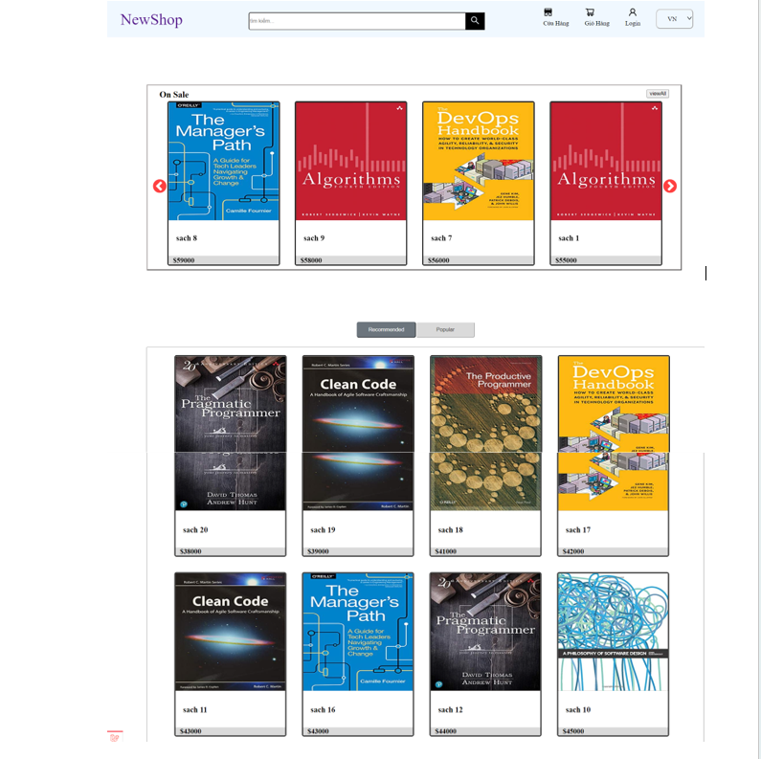
 |  |  |  |  | *Hình giao diện chính

chuyển trang xem tất cả sách

xem sách đề xuất
xem sách phổ biến

 |  | * Mô tả chức năng:
 |  | Hiện danh sách theo điều kiện:
 |  |  | - Load data từ database
 |  |  | - Hiện danh sách sách được đề xuất nếu ấn nút Recommend (default)
 |  |  | - Hiện danh sách sách phổ biến nếu ấn nút Popular
 |  | Ấn nút viewall để chuyển sang trang xem tất cả sách

Đăng ký
Posts and Telecommunications Institute of Technology |  |  |  |  | Thiết kế |  | Tài liệu phát triển | Tên hệ thống | Website bán sách |  | Người tạo | Hoàng-Tâm | Ngày tạo | 2023-04-10
 |  |  |  |  |  |  |  |  |  |  | Người cập nhật |  | Ngày cập nhật
 |  |  |  |  |  |  |  | Màn hình (ID) | Register | Màn hình (Tên) | Đăng ký

 | 1.Đăng ký
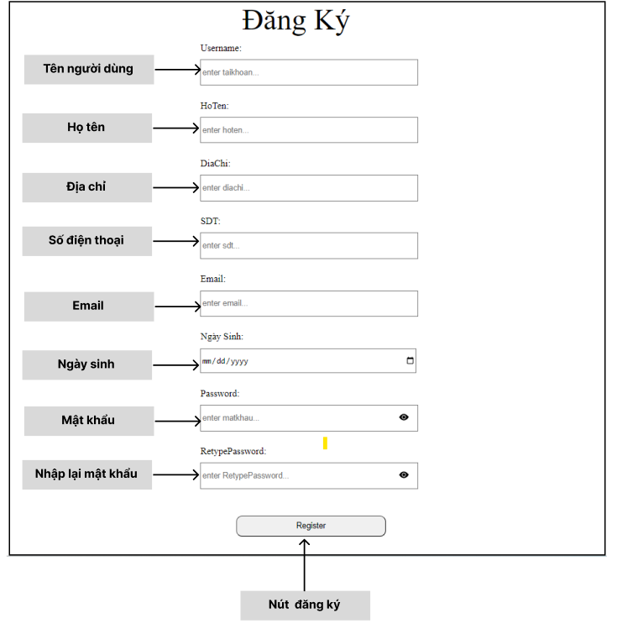
 |  |  |  |  |  | *Hình giao diện chính

 |  | * Mô tả chức năng:
 |  |  | Người dùng nhập thông tin đăng ký
 |  |  | Ấn nút đăng ký:
 |  |  |  | - Nếu nhập thiếu thông tin sẽ có message thông báo bên dưới
 |  |  |  | - Thành công sẽ vào trang chủ

Đăng nhập
Posts and Telecommunications Institute of Technology |  |  |  | Thiết kế |  | Tài liệu phát triển | Tên hệ thống | Website bán sách |  | Người tạo | Hoàng-Tâm | Ngày tạo | 2023-04-10
 |  |  |  |  |  |  |  |  |  | Người cập nhật |  | Ngày cập nhật
 |  |  |  |  |  |  | Màn hình (ID) | Đăng nhập | Màn hình (Tên) | Đăng nhập

 | 1.Đăng nhâp

 |  |  |  |  | *Hình giao diện chính

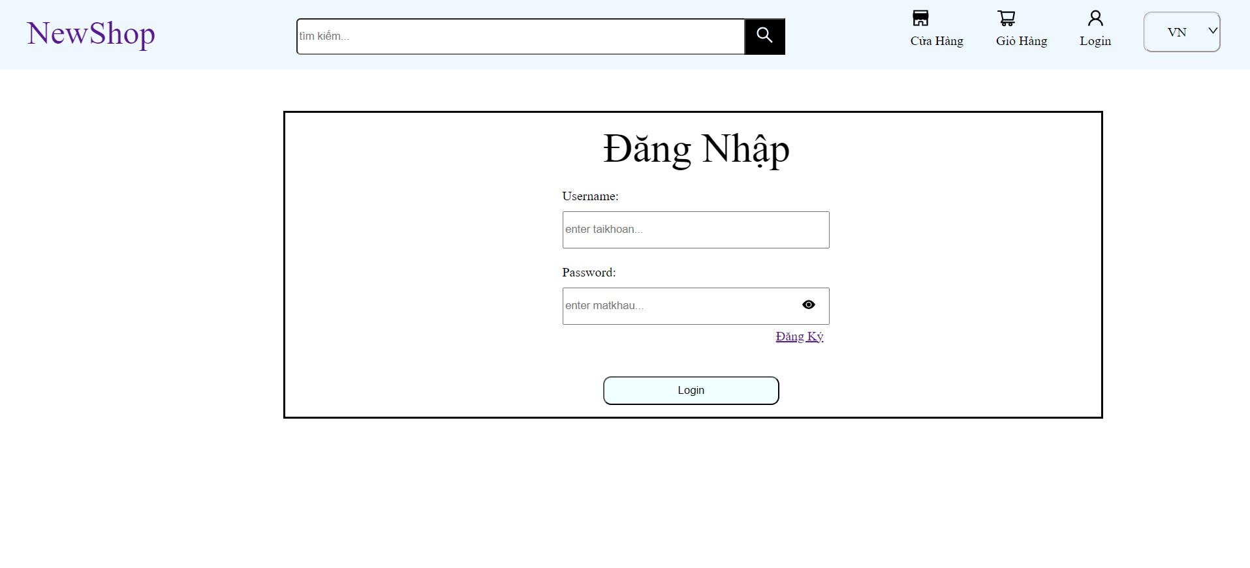

Tên đăng nhập

Mật khẩu

Chuyển sang trang đăng ký

Nút đăng nhập

 |  | * Mô tả chức năng:
 |  | Người dùng nhập thông tin đăng nhập
 |  | Ấn nút đăng nhập
 |  |  | - Nếu thông tin sai hoặc thiếu sẽ hiện message thông báo bên dưới

Cập nhật thông tin
Posts and Telecommunications Institute of Technology |  |  |  | Thiết kế |  | Tài liệu phát triển | Tên hệ thống | Website bán sách |  | Người tạo | Hoàng-Tâm | Ngày tạo | 2023-04-10
 |  |  |  |  |  |  |  |  |  | Người cập nhật |  | Ngày cập nhật
 |  |  |  |  |  |  | Màn hình (ID) | Đăng nhập | Màn hình (Tên) | Đăng nhập

 | 1.Đăng nhâp

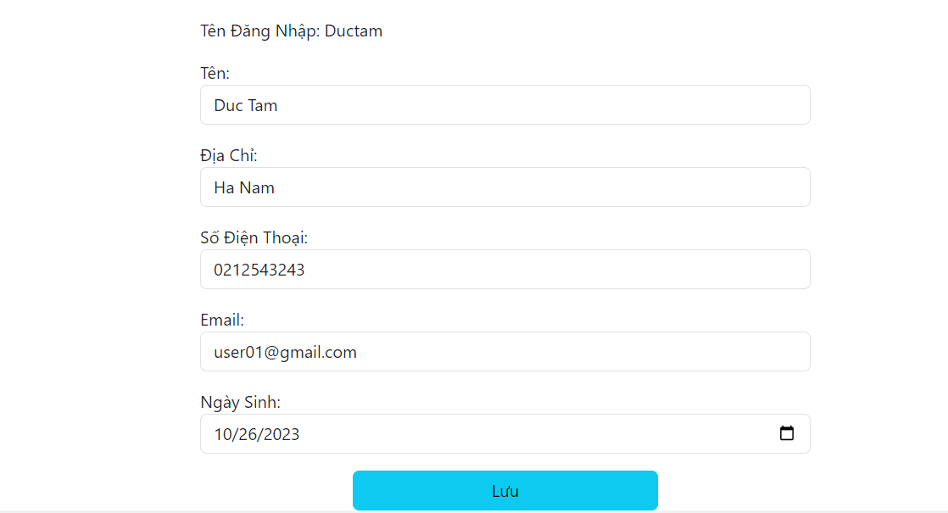
 |  |  |  |  | *Hình giao diện chính

Điền thông tin

Lưu thông tin
 |  | * Mô tả chức năng
 |  | Điền thông tin | : thay đổi thông tin
 |  | Lưu thông tin | : Ân nút lưu sẽ cập nhật thông tin mới

Đổi mật khẩu
Posts and Telecommunications Institute of Technology |  |  | Thiết kế |  | Tài liệu phát triển | Tên hệ thống | Website bán sách |  | Người tạo | Hoàng-Tâm | Ngày tạo | 2023-04-10
 |  |  |  |  |  |  |  |  | Người cập nhật |  | Ngày cập nhật
 |  |  |  |  |  | Màn hình (ID) | Đăng nhập | Màn hình (Tên) | Đăng nhập

 | 1.Đăng nhâp
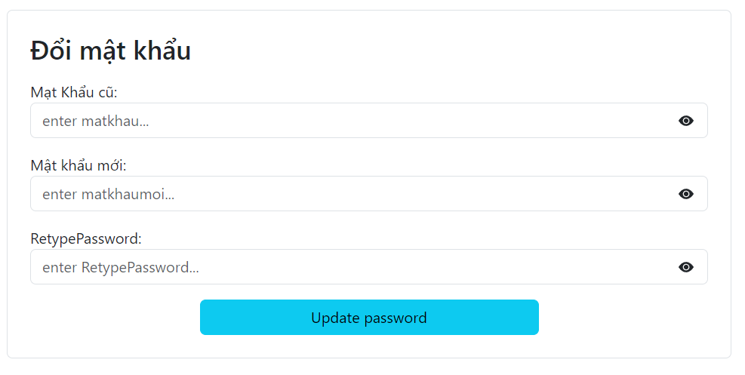
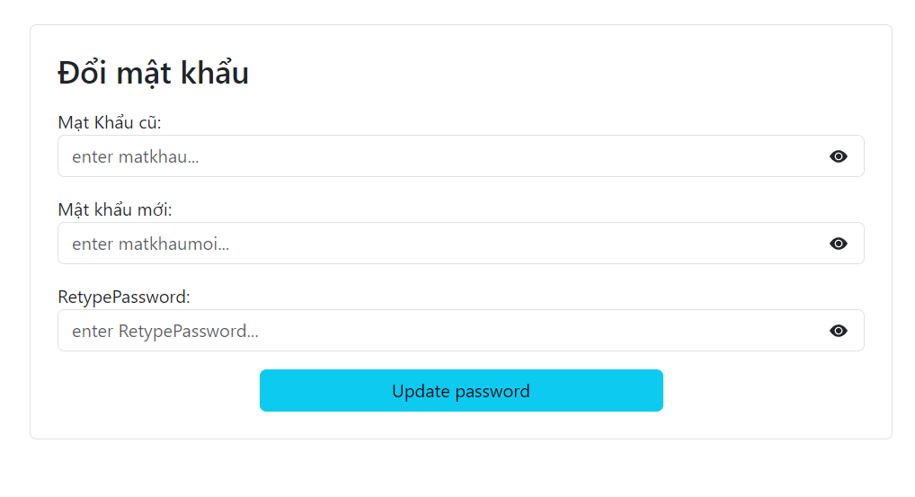
 |  |  |  | *Hình giao diện chính

Điền mật khẩu

Hiện mật khẩu

Cập nhật mật khẩu

 |  | * Mô tả chức năng:
 |  | Điền mật khẩu.
 |  | Cập nhật mật khẩu
 |  | Hiển thị mật khẩu

Giỏ hàng
Posts and Telecommunications Institute of Technology |  |  | Thiết kế |  | Tài liệu phát triển | Tên hệ thống | Website bán sách |  | Người tạo | Hoàng-Tâm | Ngày tạo | 2023-04-10
 |  |  |  |  |  |  |  |  | Người cập nhật |  | Ngày cập nhật
 |  |  |  |  |  | Màn hình (ID) | Đăng nhập | Màn hình (Tên) | Đăng nhập

 | 1.Giỏ hàng


 |  |  |  | *Hình giao diện chính

Điền thông tin đơn hàng

Tăng giảm số lượng
Xóa sản phẩm

Đặt hàng

 |  | * Mô tả chức năng:
 |  | Điền thông tin
 |  | Tăng giảm số lượng
 |  | Đặt hàng
 |  | Xóa sản phẩm nếu khỏi giỏ hàng

Cửa hàng
Posts and Telecommunications Institute of Technology |  |  | Thiết kế |  | Tài liệu phát triển | Tên hệ thống | Website bán sách |  | Người tạo | Hoàng-Tâm | Ngày tạo | 2023-04-10
 |  |  |  |  |  |  |  |  | Người cập nhật |  | Ngày cập nhật
 |  |  |  |  |  | Màn hình (ID) | Đăng nhập | Màn hình (Tên) | Đăng nhập
Sắp xếp sản phẩm theo
 | 1.Cửa hàng

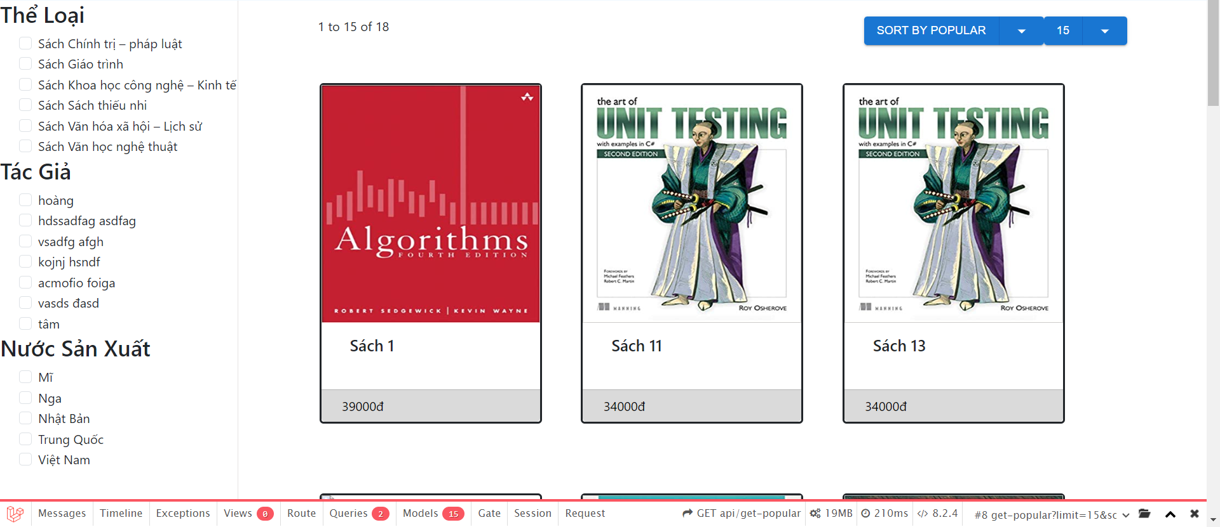
 |  |  |  | *Hình giao diện chính

Phân trang

Lọc sản phẩm theo: Thể loại, tác giả, nước sx

 |  | * Mô tả chức năng:
 |  | Lọc sản phẩm: chọn thể loại, tác giả, nước sản xuất để hiện thị sản phẩm theo các mục đã chọn
 |  | Sắp xếp sản phẩm: theo giá, sale, phổ biến
 |  | Phân trang: chọn số sản phẩm hiển thị trong 1 trang.

Posts and Telecommunications Institute of Technology |  |  | Thiết kế |  | Tài liệu phát triển | Tên hệ thống | Website bán sách |  | Người tạo | Hoàng-Tâm | Ngày tạo | 2023-04-10
 |  |  |  |  |  |  |  |  | Người cập nhật |  | Ngày cập nhật
 |  |  |  |  |  | Màn hình (ID) | Shop | Màn hình (Tên) | Cửa hàng

Đơn mua
Posts and Telecommunications Institute of Technology |  |  | Thiết kế |  | Tài liệu phát triển | Tên hệ thống | Website bán sách |  | Người tạo | Hoàng-Tâm | Ngày tạo | 2023-04-10
 |  |  |  |  |  |  |  |  | Người cập nhật |  | Ngày cập nhật
 |  |  |  |  |  | Màn hình (ID) | Đăng nhập | Màn hình (Tên) | Đăng nhập

Tab tình trạng đơn mua
 | 1.Đơn mua
 | a. Đang chờ duyệt

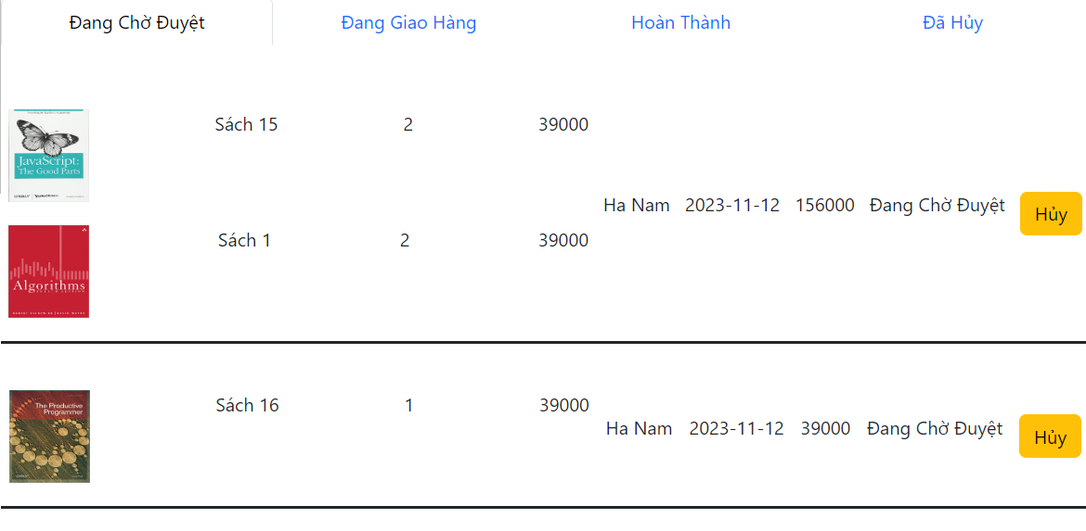
 |  |  |  | *Hình giao diện chính

Hủy đơn hàng

 |  | * Mô tả chức năng:
 |  | Chọn tab: để xem trạng thái đơn mua
 |  | Nút hủy: để hủy đơn hàng

Posts and Telecommunications Institute of Technology |  |  | Thiết kế |  | Tài liệu phát triển | Tên hệ thống | Website bán sách |  | Người tạo | Hoàng-Tâm | Ngày tạo | 2023-04-10
 |  |  |  |  |  |  |  |  | Người cập nhật |  | Ngày cập nhật
 |  |  |  |  |  | Màn hình (ID) | Shop | Màn hình (Tên) | Cửa hàng

 | b. Đang giao hàng

 |  | * Mô tả chức năng:
 |  | Xem đơn hàng đang được giao

Posts and Telecommunications Institute of Technology |  |  | Thiết kế |  | Tài liệu phát triển | Tên hệ thống | Website bán sách |  | Người tạo | Hoàng-Tâm | Ngày tạo | 2023-04-10
 |  |  |  |  |  |  |  |  | Người cập nhật |  | Ngày cập nhật
 |  |  |  |  |  | Màn hình (ID) | Shop | Màn hình (Tên) | Cửa hàng

 | b. Hoàn thành

 |  | * Mô tả chức năng:
 |  | Xem đơn hàng đã giao

Posts and Telecommunications Institute of Technology |  |  | Thiết kế |  | Tài liệu phát triển | Tên hệ thống | Website bán sách |  | Người tạo | Hoàng-Tâm | Ngày tạo | 2023-04-10
 |  |  |  |  |  |  |  |  | Người cập nhật |  | Ngày cập nhật
 |  |  |  |  |  | Màn hình (ID) | Shop | Màn hình (Tên) | Cửa hàng

 | b. Hoàn thành

 |  | * Mô tả chức năng:
 |  | Xem đơn hàng đã hủy

